Sheet1
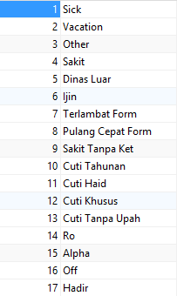
Nik | Tgl Mulai | Tgl Selesai | Jenis | Alasan | Ket Jenis
18040060 | 2020-04-13 00:00:00.000 | 2020-04-13 23:59:00.000 | 7 | 08:05 Peraturan PSBB Menyebabkan Kemacetan

